Лист1
Фото | НАИМЕНОВАНИЕ | ЦЕНА в Изделии и в отрез | ЦЕНА за БУХТУ 50 м
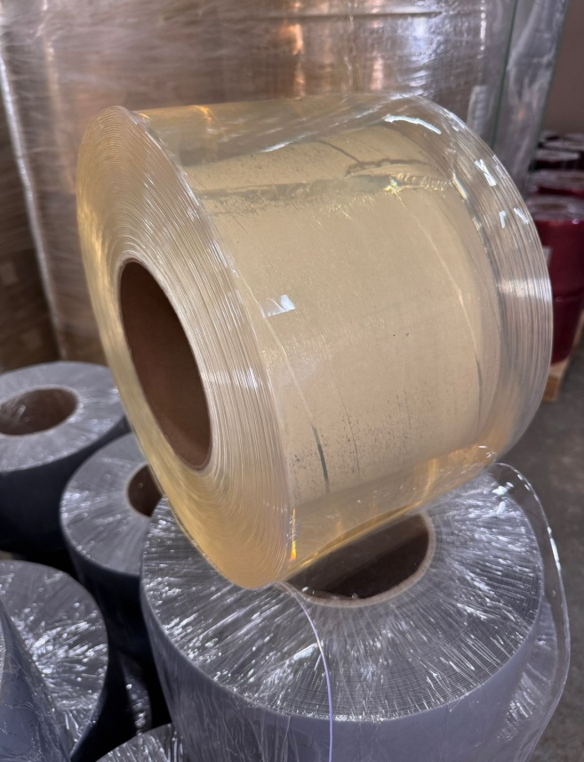 | Завеса ПВХ 200 мм х 2 мм ПРОЗРАЧНАЯ Стандарт | 250 руб/м пог. | 12500 руб

 | (-5С°…+50С°)
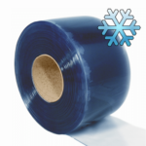 | Завеса ПВХ 200 мм х 2 мм ПРОЗРАЧНАЯ Морозостойкая | 270 руб/м пог. | 13500 руб

 | (-25…+30С°)
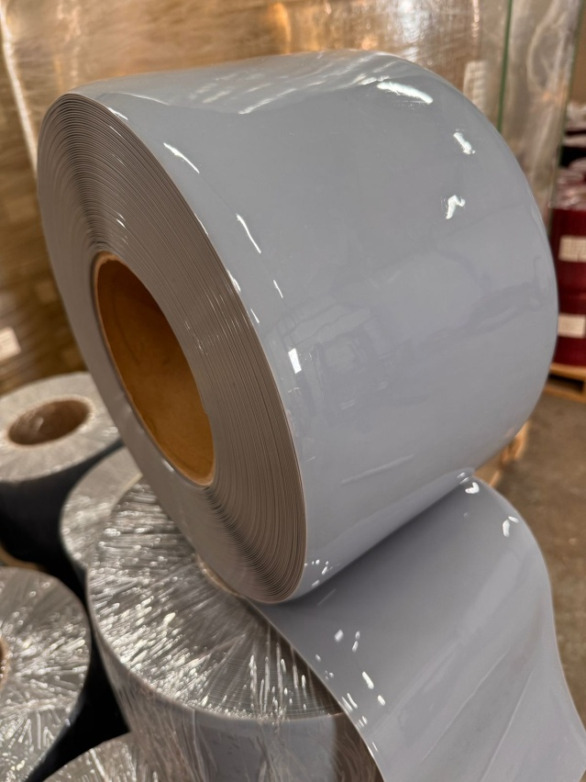 | Завеса ПВХ 200 мм х 2 мм СЕРАЯ НЕПРОЗРАЧНАЯ | 300 руб/м пог. | 15000 руб

 | (-15…+50С°)
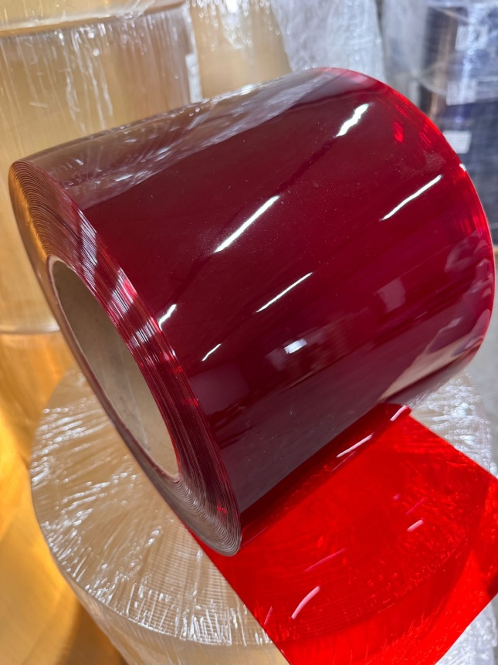 | Завеса ПВХ 200 мм х 2 мм КРАСНАЯ ПРОЗРАЧНАЯ | 300 руб/м пог. | 15000 руб

 | (-15…+50С°)
 | Завеса ПВХ 200 мм х 2 мм КРАСНАЯ НЕПРОЗРАЧНАЯ | 300 руб/м пог. | 15000 руб

 | (-15…+50С°)
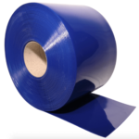 | Завеса ПВХ 200 мм х 2 мм СИНЯЯ НЕПРОЗРАЧНАЯ | 300 руб/м пог. | 15000 руб

 | (-15…+50С°)
 | Завеса ПВХ 200 мм х 2 мм БЕЛАЯ НЕПРОЗРАЧНАЯ | 300 руб/м пог. | 15000 руб

 | (-15…+50С°)
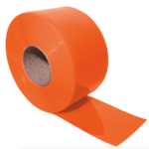 | Завеса ПВХ 200 мм х 2 мм ОРАНЖЕВАЯ НЕПРОЗРАЧНАЯ | 300 руб/м пог. | 15000 руб

 | (-15…+50С°)
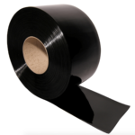 | Завеса ПВХ 200 мм х 2 мм ЧЕРНАЯ НЕПРОЗРАЧНАЯ | 300 руб/м пог. | 15000 руб

 | (-15…+50С°)
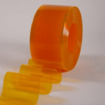 | Завеса ПВХ 200 мм х 2 мм ЖЁЛТАЯ ПРОЗРАЧНАЯ антимоскитная | 300 руб/м пог. | 15000 руб

 | (-15…+50С°)
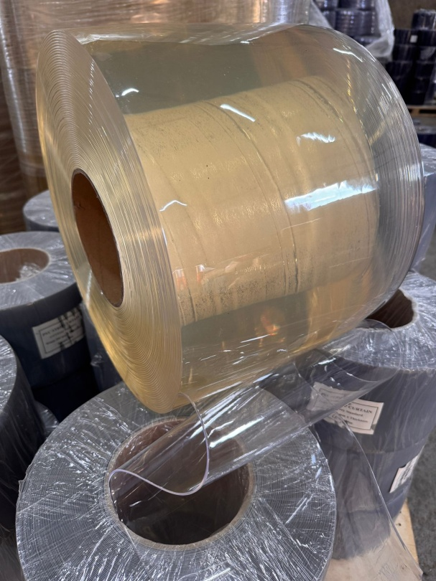 | Завеса ПВХ 300 мм х 3 мм ПРОЗРАЧНАЯ Стандарт | 450 руб/м пог. | 22500 руб

 | (-5С°…+50С°)
 | Завеса ПВХ 300 мм х 3 мм ПРОЗРАЧНАЯ Морозостойкая | 480 руб/м пог. | 24000 руб

 | (-25…+30С°)
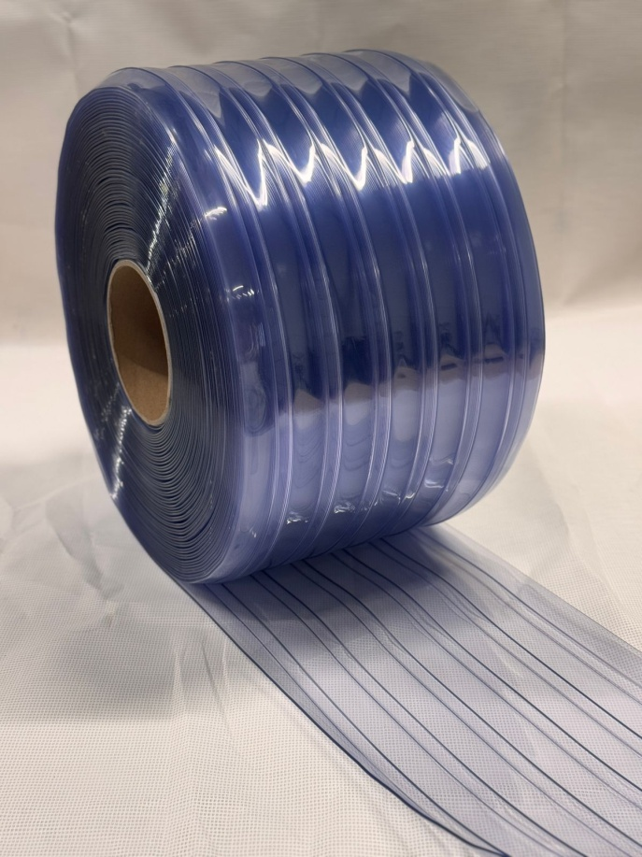 | Завеса ПВХ 300 мм х 3 мм ПРОЗРАЧНАЯ Рифленая Морозостойкая | 500 руб/м пог. | 25000 руб

 | (-25…+30С°)
 | Завеса ПВХ 300 мм х 3 мм СЕРАЯ НЕПРОЗРАЧНАЯ | 600 руб/м пог. | 30000 руб

 | (-15…+50С°)
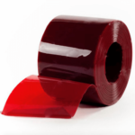 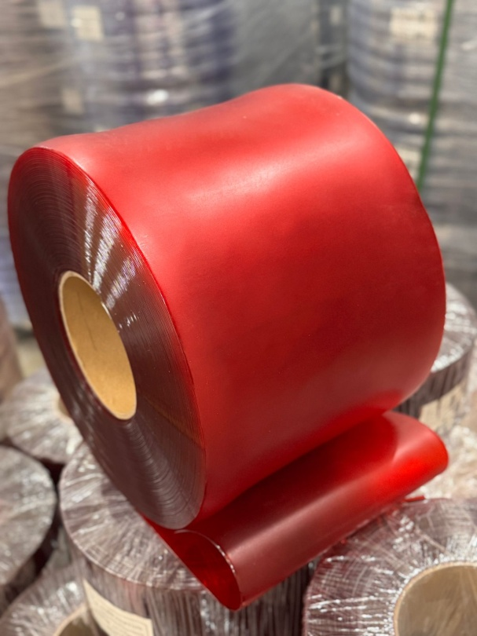 | Завеса ПВХ 300 мм х 2 мм КРАСНАЯ для сварочных работ | 700 руб/м пог. | 35000 руб
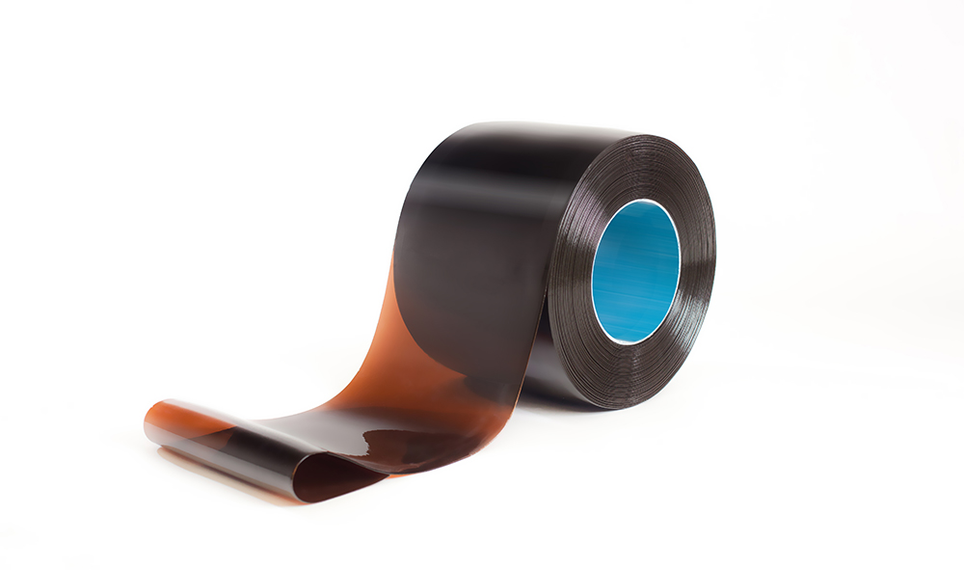 | Завеса ПВХ 300 мм х 2 мм БРОНЗОВАЯ для сварочных работ | 900 руб/м пог. | 45000 руб
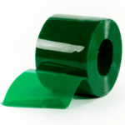 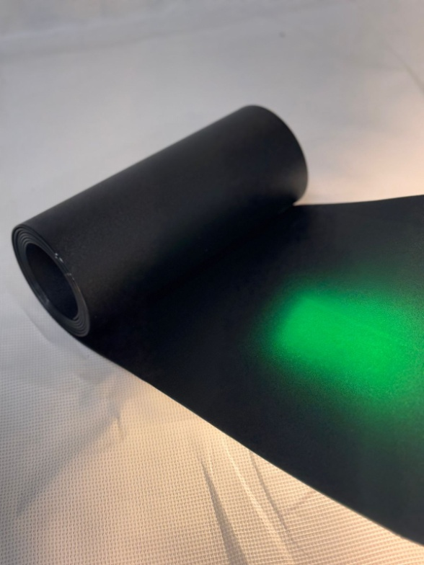 | Завеса ПВХ 300 мм х 2 мм ЗЕЛЕНАЯ МАТОВАЯ для сварочных работ | 900 руб/м пог. | 45000 руб
 | Завеса ПВХ 400 мм х 4 мм ПРОЗРАЧНАЯ Стандарт | 900 руб/м пог. | 45000 руб

 | (-5С°…+50С°)
 | Завеса ПВХ 400 мм х 4 мм ПРОЗРАЧНАЯ Морозостойкая | 960 руб/м пог. | 47000 руб

 | (-25…+30С°)
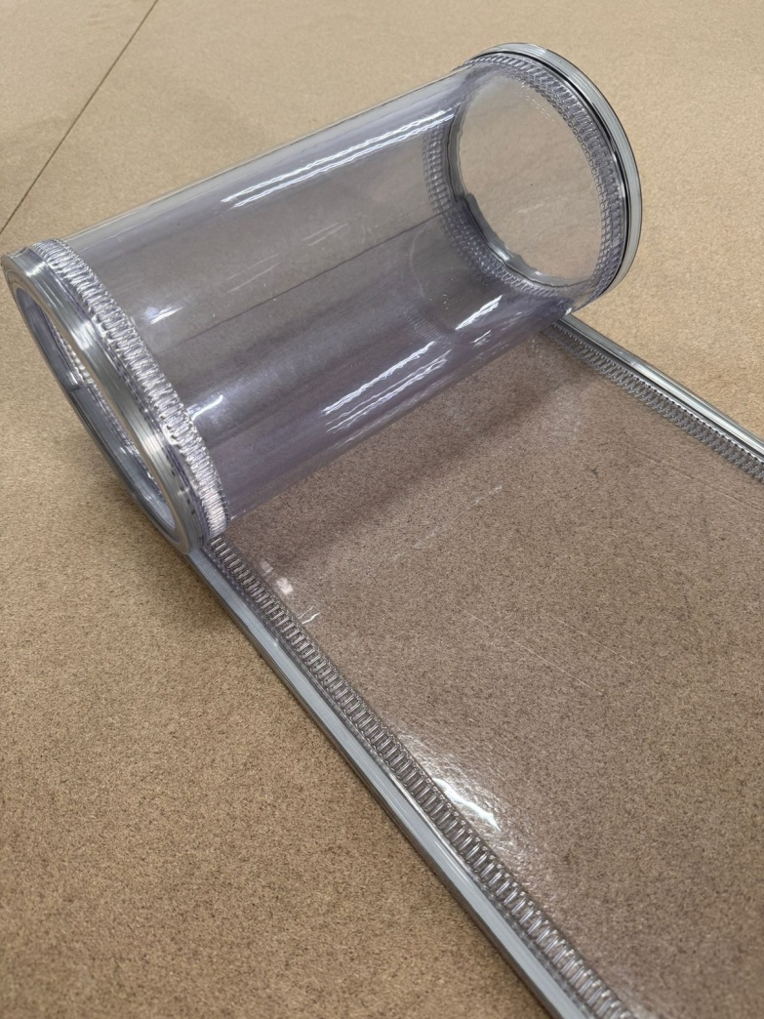 | МАГНИТНАЯ Завеса ПВХ 200 мм х 2 мм ПРОЗРАЧНАЯ Морозостойкая | 380 руб/м пог. | 19000 руб.
 | МАГНИТНАЯ Завеса ПВХ 200 мм х 2 мм ПРОЗРАЧНАЯ Стандартная | 370 руб/м пог. | 18500 руб
 | МАГНИТНАЯ Завеса ПВХ 300 мм х 3 мм ПРОЗРАЧНАЯ Стандартная | 500 руб/м пог. | 25000 руб.
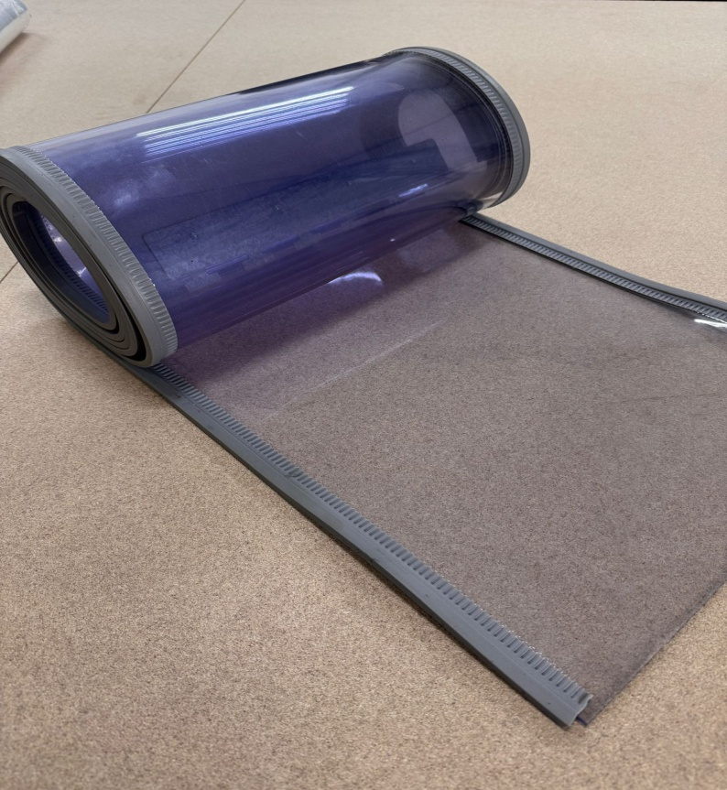 | МАГНИТНАЯ Завеса ПВХ 400 мм х 4 мм ПРОЗРАЧНАЯ Морозостойкая | 1000 руб/м пог. | 50000 руб.
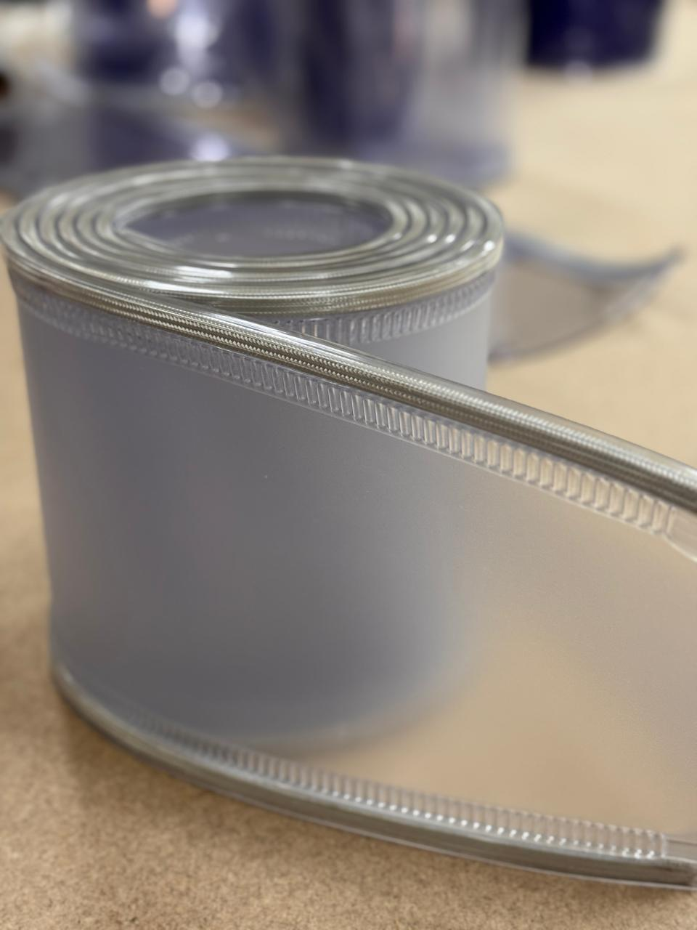 | МАГНИТНАЯ Завеса ПВХ 200 мм х 2 мм МАТОВАЯ | 400 руб/м пог. | 20000 руб.
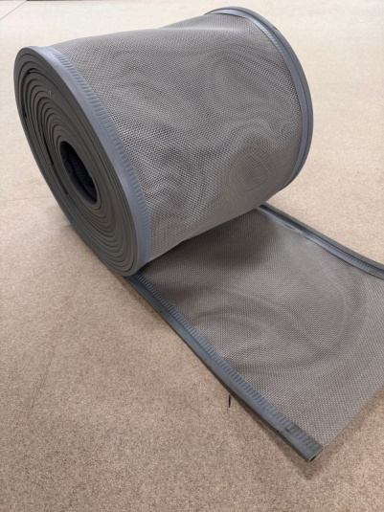 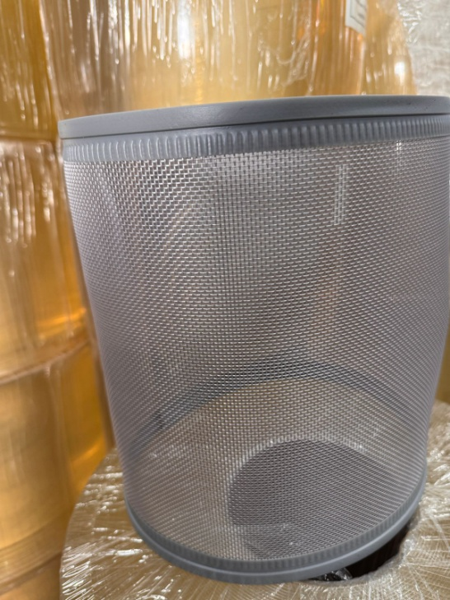 | МАГНИТНАЯ СЕТКА Завеса ПВХ 300 мм | 390 руб/м пог. | 19500 руб.
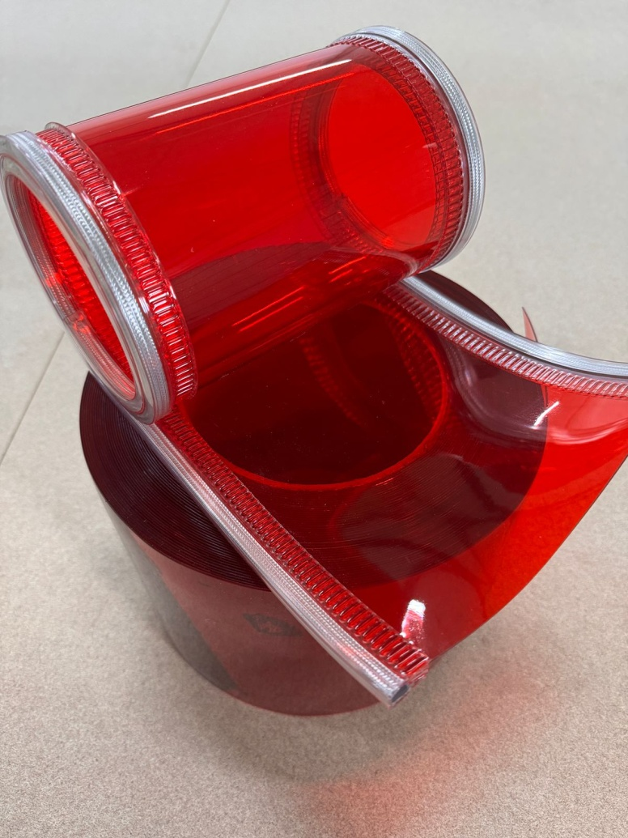 | МАГНИТНАЯ Завеса ПВХ 200 мм х 2 мм КРАСНАЯ | 400 руб/м пог. | 20000 руб.
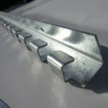 | Гребенка оцинкованная 1 метр | 500 руб/шт.
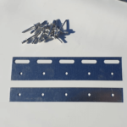 | Пластина 200 мм оцинкованная | 100 руб/компл.
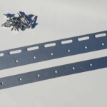 | Пластина 300 мм оцинкованная | 150 руб/компл.
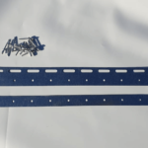 | Пластина 400 мм оцинкованная | 180 руб/компл.

